고성능
견 적 서

바디텍메드 |  | 귀하
전화 :
팩스 :
담당 :

아래와 같이 견적합니다.

견 적 합 계 : | ₩1,650,000
견 적 일 자 : | 2014-09-05 18:48:20
결 재 조 건 :

품 명 | 규 격 | 수 량 | 단 가 | 금 액 | 세 액 | 합 계 액
 |  |  |  | - | - | -
데스크탑 | HP Envy 700 CTO | 1 | 1,500,000 | 1,500,000 | 150,000 | 1,650,000
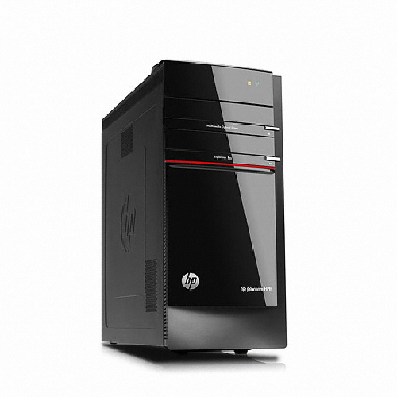
 |  |  |  | - | - | -
 | 인텔 i7 4세대 4770 |  |  |  |  | -
 | 16GB DDR3 PC3-16000 |  |  | - | - | -
 | 256GB m-sata SSD |  |  | - | - | -
 | 2TB SATA 7200rpm hdd |  |  | - | - | -
 | DVD Multi |  |  | - | - | -
 | nVidia Geforce GT760 1.5GB |  |  | - | - | -
 | USB 3.0 6port / USB 2.0 4port |  |  | - |  | -
 | HP 460W Active PSU |  |  | - | - | -
 | Windows 8.1 |  |  | - | - | -
 |  |  |  | - | - | -
 |  |  |  | - | - | -
 |  |  |  | - | - | -
 |  |  |  | - | - | -
 |  |  |  | - | - | -
 |  |  |  | - | - | -
 |  |  |  |  | - | -
 |  |  |  | - | - | -
 |  |  |  | - | - | -
 |  |  |  | - | - | -
 |  |  |  |  | - | -
 |  |  |  |  | - | -
 |  |  |  | - | - | -
 |  |  |  | - | - | -
 |  |  |  | - | - | -
 |  |  |  | - | - | -
* 결제계좌 : 신한 110-138-600484 씨-넷 |  |  | 합 계 | 1,500,000 | 150,000 | 1,650,000
* 견적담당 : | 조규장(010-2910-7760)
* REMARK

